Bereichsabgrenzung
Bereichsabgrenzung
Der Kontenrahmen enthält einige wiederkehrende Unterscheidungen insbesondere im Forderungs- und Verbindlichkeitsbereich sowie bei den entsprechenden Ertrags- und Aufwandskonten (sowie den Einzahlungs- und Auszahlungskonten). Eine sehr wesentliche Entscheidung ist die Unterscheidung in kirchlich, öffentlich und nicht-öffentlich. Diese Unterscheidung betrachtet gegenüber wem Forderungen/Verbindlichkeiten (und damit Erträge/Aufwendungen, Ein-/Auszahlungen) bestehen. Insbesondere im kirchlichen Bereich werden hier noch tiefergehende Unterscheidungen vorgenommen, für die eine nähere Erläuterung notwendig ist. Zur Einordnung kann grundsätzlich folgendes Schema herangezogen werden:
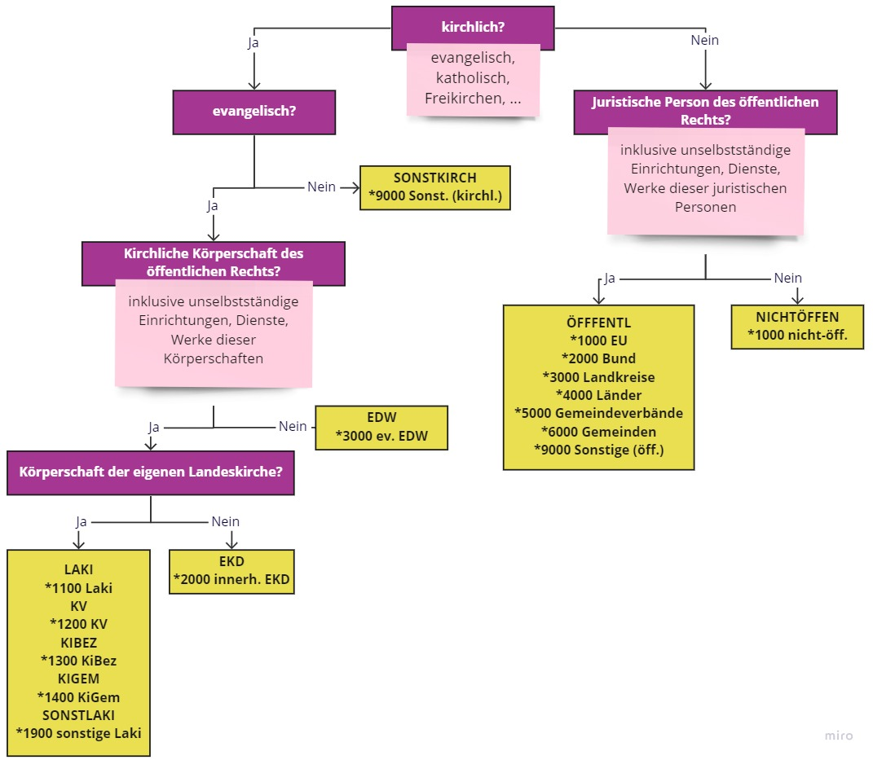

Hinweise: in Großbuchstaben geschrieben sind die jeweiligen Kreditoren- / Debitorenbuchungsgruppen angegeben. Als evangelisch werden hier lediglich die rein evangelischen Körperschaften, Dienste, Einrichtungen und Werke bezeichnet (nicht: evangelikal, ökumenisch, etc.).

Debitoren- / Kreditoren- buchungsgruppe | Kontenbereich | konkrete Beispiele
 | Innerhalb der eigenen Landeskirche (1*)
LAKI | Landeskirche (*1100) | Amt für missionarische Dienste, Arbeitsstelle für Weltanschauungsfragen, Büro des Umweltbeauftragten der Landeskirche, Dienst der Prädikantinnen und Prädikanten, Ehrenamtliche Gottesdienstleitung, Ev. Erwachsenen- und Familienbildung, Ev. Frauen in Württemberg (EFW), Ev. Männer-Netzwerk Württemberg, Ev. Oberkirchenrat Stuttgart, Ev. Pfarramt für das Gespräch zwischen Christen und Juden, Evangelische Akademie Bad Boll, Evangelische Hochschule Ludwigsburg, Evangelische Stift Tübingen, Evangelisches Jugendwerk Württemberg, Fortbildung in den ersten Amtsjahren [FEA], Friedenspfarramt der Evangelischen Landeskirche in Württemberg, Gemeindeentwicklung und Gottesdienst, Geschäftsstelle der Pfarrervertretung, Geschäftsstelle Landeskirchliche MAV, Hochschule für Kirchenmusik der Evangelischen Landeskirche in Württemberg, Kasse des OKR Stgt., Kirche in Freizeit und Tourismus, Kirchlichen Dienst in der Arbeitswelt, KVSt Verwaltungsstellen, Landeskirchenstiftung (Stiftung der Evangelischen Landeskirche in Württemberg), OKR Geldvermittlungsstelle, Pädagogisch-Theologische Zentrum, Pastoralkolleg, Pfarrseminar, Rechnungsprüfamt der Evangelischen Landeskirche in Württemberg, Schuldekanat, Seminar für Seelsorge-Fortbildung [KSA], Stift Urach, Stiftung Kirche und Kunst, Tagungsstätte Bad Boll, Tagungsstätte Bad Urach, Tagungsstätte Bernhäuser Forst, Tagungsstätte Birkach, Tagungsstätten [Gesamtbetrieb], Treffpunkt 50plus, Verwaltung Evangelisches Bildungszentrum Birkach, Verwaltung Landeskirchliche Dienststellen Innenstadt (VLDI), Verwaltungszentrum Bad Boll, Zentrum Diakonat
KV | Kirchliche Verbände (*1200) | Diakoniestation Mittleres Murrtal, Diakoniestation Ulm, Diakoniestation Wieslauftal Welzheimer Wald, Diakoniestationsverband Calw, Diakonieverband Reutlingen, Ev. Diakonieverband xy, Kreisdiakonieverband Esslingen, Kreisdiakonieverband Heilbronn, Tagungsstätte Löwenstein
KIBEZ | Kirchenbezirke (*1300) | Bezirksopfersammelstelle, Bezirkssammelstelle, Diakonie- und Sozialstation Brackenheim-Güglingen , Diakoniestation auf den Fildern, Diakoniestation Blaufelden, Diakoniestation Herrenberg, Diakoniestation Künzelsau, Diakoniestation Schorndorf u. Umgebung, Diakoniestation Stromberg, Diakoniestation Stuttgart, Diakoniestation Teck, Diakonisches Werk Tübingen, Dienstleistungszentrum für Kirche und Diakonie Ulm, Ev. Dekanatamt Biberach, Ev. Dekanatamt Esslingen, Ev. Dekanatamt xy, Ev. Kirchenbezirk Geislingen, Ev. Kirchenbezirk Göppingen, Ev. Kirchenbezirksverwaltung Neuenbürg, Evangelisches Verwaltungszentrum Heidenheim, Hospiz Stuttgart, Kirchenbezirkskasse Balingen, Kirchliche Sozialstation Gaildorf,
KIGEM | Kirchengemeinden (*1400) | Diakonie- und Sozialstation Schönbuch , Diakonie- und Sozialstation Schönbuchlichtung , Diakonie-Sozialstation Geislingen/Steige, Diakoniestation Aich-Erms-Neckartal, Diakoniestation Aidlingen, Diakoniestation Altensteig, Diakoniestation Bad Liebenzell, Diakoniestation Bad Wildbad, Diakoniestation Baiersbronn, Diakoniestation Besigheim, Diakoniestation Birkenfeld, Diakoniestation Blaubeuren, Diakoniestation Dornstetten - Glatten -Schopfloch, Diakoniestation Freudenstadt, Diakoniestation Großbottwar, Diakoniestation Lauffen-Neckarwestheim-Nordheim , Diakoniestation Leintal, Diakoniestation Möckmühl, Diakoniestation Möhringen - Sonnenberg - Fasanenhof, Diakoniestation Nagold, Diakoniestation Neuenbürg - Engelsbrand, Diakoniestation Neuenstadt, Diakoniestation Neuffener Tal, Diakoniestation Oberderdingen, Diakoniestation Raum Bad Boll, Diakoniestation Reutlingen, Diakoniestation Stuttgart-Zuffenhausen, Diakoniestation Teinachtal, Diakoniestation Tübingen, Diakoniestation Weissacher Tal, Diakoniestation Winnenden, Diakoniestation Zuffenhausen, Ev. Diakoniestation Heilbronn-West, Ev. Gesamtkirchengemeinde Geislingen, Ev. Gesamtkirchengemeinde Heidenheim, Ev. Gesamtkirchengemeinde xy, Ev. Hospitalpflege Isny, Ev. Kirchengemeinde Backnang, Ev. Kirchengemeinde Balingen, Ev. Kirchengemeinde xy , Ev. Kirchenpflege Waiblingen, Ev. Kirchenpflege xy, Ev. Stadtkirchengemeinde Esslingen, Ev. Stadtkirchengemeinde xy, Ev. Verbundkirchengemeinde, Ev. Verbundkirchengemeinde Neuenbürg, Evang. Diakoniestation Tübingen, Evang. Sozialstation Tuttlingen, Kirchliche Sozialstation Albstadt, Kirchliche Sozialstation Balingen, Kirchliche Sozialstation Sachsenheim, Ökumenische Sozialstation Heidenheimer Land , Sozialstation Östlicher Main-Tauber-Kreis
SONSTLAKI | Sonstige Landeskirche (*1900) | Ev. Kirchengemeinde Brüdergemeinde Wilhelmsdorf, Evangelische Gefängnisseelsorge
LAKI (bei Landeskirche) KIGEM (bei Kirchengemeinden) | Konto 46972000 / 56971000 / 56972000
EKD | Innerhalb der EKD (2*) | Deutsche Bibelgesellschaft(kirchliche Stiftung des öffentlichen Rechts), Evangelischer Oberkirchenrat Karlsruhe, Evangelisch-lutherische Kirche in Bayern, Kirchenamt der EKD, Evangelische Ruhegehaltskasse (ERK)
EDW | Ev. Einrichtungen, Dienste, Werke (EDW) (3*) | Albrecht-Bengel-Haus, Bahnauer Bruderschaft, Basler Mission deutscher Zweig (BMDZ), Betreuungsverein der Diakonie im Landkreis Calw e.V., Diakonie Jurbarkas Sandora, "Diakonie Katastrophenhilfe Evangelisches Werk für Diakonie und Entwicklung e.V., "Diakoniestation Hemmingen, Diakoniestation Öhringen e.V., Diakoniestation Riedlingen, Diakonisches Werk Württemberg, EMS - Evangelische Mission in Solidarität e.V., Ev. Bauernwerk Hohebuch, Ev. Berufstätigenwerk e.V. (EBW), Ev. Familienpflege- und Dorfhelferinnenwerk e.V. (FDHW), Ev. Gemeindepresse GmbH, Ev. Medienhaus GmbH, Ev. Müttergenesung in Württemberg e.V. (MGW), Ev. Tageselternverein im Landkreis Calw e.V., Evang. Diakoniestation Backnang e.V., Evangelische Bank eG, Evangelische Schul- und Seminarstiftung mit ihren Schulen / Seminaren, Evangelischer Mesnerbund Württemberg e.V., Evangelischer Pfarrverein Württemberg e.V., Freunde der Kinder von Tschernobyl e.V., Großheppacher Schwesternschaft, Gustav-Adolf-Werk e.V., Hohenwart Forum Bildung und Begegnung gGmbH, Jurbarko Evang. Liuteronu, Kirchenbuchportal GmbH i. G, Kirchenbuchportal GmbH i. G., Samariterstiftung, Sonnenhof e.V. Schwäb. Hall, Stiftung Großheppacher Schwesternschaft, Verband Ev. Kirchenmusik, Verein Kirche und Kunst, Verein zur Förderung der Jugend- u. Gemeindearbeit, Verein zur Hilfe für Ev. Pfarrerinnen und Pfarrer in Württemberg e.V., Verein zur Hilfe in außerordentlichen Notfällen e. V. (Nothilfeverein), Vereinigung Evangelischer Kirchenpfleger und Kirchenpflegerinnen in Württemberg e. V. (Kirchenpflegevereinigung), Verlag Buch + Musik ejw, Interessenvertretung württembergischer Theologiestudierender (IGWT)
SONSTKIRCH | Sonstige kirchliche Körperschaften etc. (9*) | Arbeitsgemeinschaft Christl. Kirchen in BW e. V. (ACK), Arbeitsgemeinschaft Christlicher Kirchen in Nagold, ECKD EDV-Centrum für Kirche und Diakonie GmbH, Katholisches Stadtdekanat, KSE GmbH, Ökumenischer Rat der Kirchen Schweiz, Stiftung Kirchliches Rechenzentrum,
 | Juristische Personen des öffentlichen Rechts
ÖFFENTL | EU (*1000) | nicht Europäischer Sozialfonds (entweder zugehörig zu Bund oder Land)
ÖFFENTL | Bund (*2000) | Bundesagentur für Arbeit, Bundesamt für Wirtschaft und Ausfuhrkontrolle, Europäischer Sozialfonds (ESF), Kreditanstalt für Wiederaufbau (KfW)
ÖFFENTL | Landkreise (*3000) | Landratsamt, Abfallwirtschaftsbetriebe auf Landkreisebene
ÖFFENTL | Länder (*4000) | Europäischer Sozialfonds (ESF-BW), Landesdenkmalamt, Landesenergieagentur (KEA-BW), Landeskreditbank Baden-Württemberg Förderbank, Landesoberkasse Baden-Württemberg
ÖFFENTL | Gemeindeverbände (*5000) | kommunale Zweckverbände
ÖFFENTL | Gemeinden (*6000) | Eigenbetriebe der Kommunen, Landesbank Baden-Württemberg, BW Bank, Sparkassen, Stadt Stuttgart, Klinikum Stuttgart, Abfallwirtschaftsbetriebe auf kommunaler Ebene
ÖFFENTL | Sonstige juristische Personen des öff. Recht (*9000) | Handwerkskammern, Industrie- und Handelskammer, Innungen
NICHTÖFFEN | Sonstige (nicht-öffentliche) | Ehrenamtliche

Weitere Debitoren- / Kreditorenbuchungsgruppen

Debitoren- / Kreditoren- buchungsgruppe | Beschreibung
VERBUNT | Verbundene Unternehmen. Die Unterscheidung zwischen Beteiligungen und verbundenen Unternehmen kann im Handbuch unter Kapitel 3.5.2
BETEILIG | Beteiligungen. Die Unterscheidung zwischen Beteiligungen und verbundenen Unternehmen kann im Handbuch unter Kapitel 3.5.2
SOZVERS | Sozialversicherungsträger
VERSKASS | Versorgungskassen
MITARBEIT | Mitarbeitende
GESELLTRÄG | Gesellschafter / Träger der Einrichtung
FINANZBEH | Finanzbehörden
VERWAHR | Lediglich am Verwahrdebitor / - kreditor zu hinterlegen!

